字段梳理
 | 明源需传输的字段 | 新系统需要新增的字段
认购未签约 | 公司代码 | 未转签约原因编码
 | 公司名称 | 未转签约原因归类
 | 项目代码 | 原因归属公司
 | 项目名称 | 未转签约详情描述
 | 分期代码 | 解决方案
 | 分期名称 | 预计签约时间
 | 房间guid | 已认购天数
 | 房间全称 | 预计签约时间距离认购时间天数
 | 楼栋 | 逾期天数
 | 产品类型(二级业态） | 跟进人
 | 客户名称 | 跟进时间
 | 来访渠道大类
 | 来访渠道子类
 | 认购日期
 | 认购金额
 | 已付金额(元)
 | 销售团队
 | 业务员
 | 预计签约日期
 | 最新延期签约申请发起时间
 | 最新延期签约申请通过时间
签约未回款 | 公司代码 | 未放款原因大类编码 | 按揭类
 | 公司 | 未放款原因大类
 | 项目名称 | 按揭差资料原因子类编码
 | 项目编码 | 按揭差资料原因子类
 | 分期 | 按揭差资料原因小类编码
 | 产品类型(二级业态) | 按揭差资料原因小类 |  |  | 按揭类跟进填报“未放款原因大类”与明源的对应关系
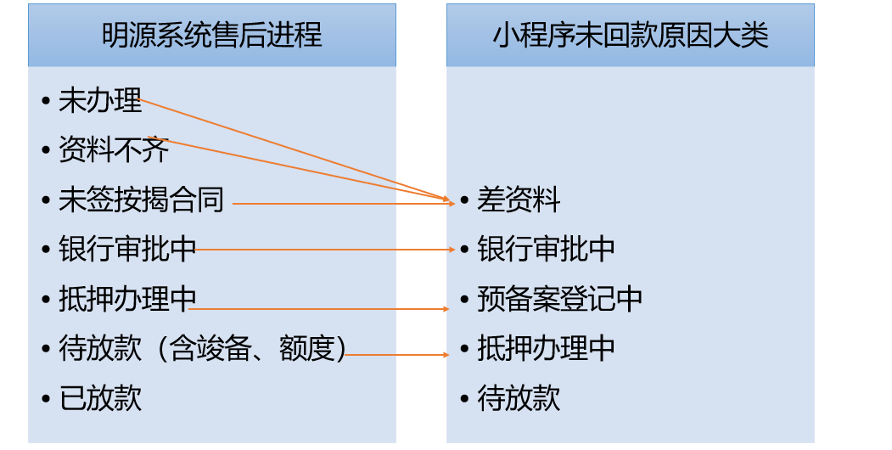
 | 房间代码 | 使用该原因小类的公司
 | 房间全称 | 签约资料情况说明
 | 客户名称 | 在途详情说明
 | 销售团队 | 解决方案
 | 业务员 | 预计解决时间
 | 来访渠道大类 | 预计回款时间
 | 来访渠道子类 | 已签约天数(已经回款不计算)
 | 认购时间 | 预计回款时间距离签约时间天数 (已经回款不计算)
 | 签约日期 | 现已逾期天数(已经回款不计算)
 | 合同金额 | 跟进人
 | 付款方式名称 | 跟进时间
 | 付款方式大类 | 未付款原因归类 | 非按揭
 | 房间总已付金额(元) | 未付款原因归类编码
 | 房间总欠款金额(元) | 原因归属公司
 | 款项名称（未回款） | 详情描述 |  | ①由明源系统中售后进程（银行按揭、公积金）传递过来的数据需要按照上图中的关系映射，填报时原因大类自动填充； ②新数据从明源同步过来时默认为“差资料”
 | 款项类型（未回款） | 解决方案
 | 应付金额(元) | 预计回款时间
 | 付款期限 | 已签约天数
 | 收款时间 | 预计回款时间距离签约时间天数
 | 贷款银行（仅贷款类） | 逾期天数
 | 售后进程 | 跟进人
 | 售后进程标准工期 | 跟进时间
系统管理 | BPM同步信息 | 按揭类原因填报标准工期
 | 电话 | 用户账号
 | 姓名 | 用户名
 | 组织 | 组织
 |  | 角色id
 |  | 角色名
 |  | 权限code
 |  | 权限名称
 |  | flag（标识是否启动状态）
 |  | 如果遗漏请补充，以上仅为需要的字段信息，表结构可自行优化调整
说明：所有由明源及新系统新增的业务板块字段信息综合起来，即为中间表数据

